상품제안서
알로코리아 포켓미니 고속충전 일체형보조배터리 10000mAh | 상품코드: S42877

 |  |  |  |  |  |  | 02-713-8555 | www.synergygift.co.kr
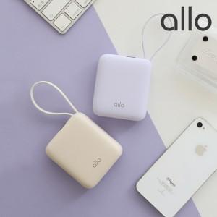 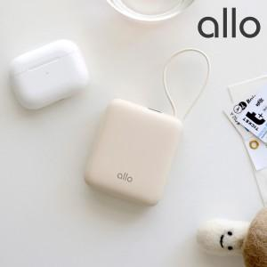 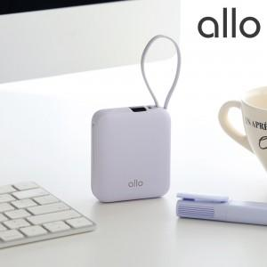

【상세/제작정보】

【인쇄/포장옵션】 | 레이저, 풀칼라 / 포장지포장

【공급단가】 | 수량 | 30~ | 50~ | 100~ | 300~ | 500~
*VAT별도 | 라벤더 | 27,950원 | 27,040원 | 26,360원 | 25,450원 | 24,990원
 | 크림 | 27,950원 | 27,040원 | 26,360원 | 25,450원 | 24,990원

【상품 URL】 | https://www.synergygift.co.kr:443/src/goods_detail.php?gdno=42877

